Mode d'emploi
Cet outil a été développé par le Facilitateur URE tertiaire (ICEDD) pour le SPW et est destiné aux responsables Energie des bâtiments tertiaires.





Une clé d'interprétation des graphiques est reprise ci-bas.

Points d'attentions préalables
1. La méthode de calcul utilisée dans l'outil ne correspond pas à la méthode réglementaire PEB actuelle. Elle présente une approche simplifiée notamment concernant les déperditions par le sol et vers les espaces contigus non chauffés, ainsi que pour les gains solaires.
2. Lorsqu’un bâtiment est correctement isolé, le principal risque d’inconfort est déplacé en été ou en mi-saison et se manifeste par de la surchauffe, c’est-à-dire une température intérieure excessive.
L'amélioration énergétique d'un bâtiment consiste dès lors aussi à prendre en compte cet aspect : il ne suffit pas de l'isoler pour limiter la consommation d'énergie en saison de chauffe, il faut aussi éviter une consommation liée à son refroidissement en été.
Les réflexes de base pour limiter les risques de surchauffe sont :
- Protéger toutes les fenêtres entre l’est et l’ouest au moyen de protections solaires. Si celles-ci sont mobiles, elles devraient être automatisées.
- Favoriser l’inertie thermique accessible.
- Prévoir un rafraîchissement nocturne
- Limiter les apports internes (efficacité de éclairage, sobriété de l'équipement informatique,..)
Ces quatres actions ne sont pas dissociables, sauf si une simulation dynamique a permis de mettre en évidence une autre stratégie.
Mode d'emploi de l'outil d'audit énergétique "stratégie wallonne de rénovation tertiaire"
Objectif : cet outil est une aide à l'élaboration d'un scénario de rénovation énergétique d'un bâtiment dans une vision à long terme. Il permet d'évaluer si les différentes amélioration proposées par l'auditeur sont compatibles avec les objectifs de neutralité carbone de la stratégie wallonne de rénovation.
Comment l'utiliser ?
Cet outil se compose de différents onglets : Mode d'emploi (celui-ci), Situation Initiale où l'on va encoder les paramètres caractérisant le bâtiment, Situation Finale où l'on encode les paramètres pour les exigences fixées, Données qui contient des chiffres nécessaires aux calculs, Parois types qui donnent une indication des U par type de paroi, et Liste des communes qui est une liste des températures des communes aussi utile pour les calculs.
Attention, il ne faut toucher qu'aux onglets Situation Initiale et Situation Rénovée. Un changement dans d'autres onglets pourrait perturber les formules utilisées pour les calculs de l'outil. Il faut encoder les données uniquement dans les cases bleues. Les cases jaunes sont destinées aux résultats calculés par l'outil.
Situation Initiale
Dans cet onglet, on va donc essayer de caractériser le plus précisément possible notre bâtiment tel qu'il est actuellement dans le but d'identifier puis de chiffrer les différents apports et pertes thermiques.
1. Encodage des consommations de combustible réelles dédiées au chauffage
Il faut ici encoder les données relatives au combustible.
a) Nature Combustible : Renseigner le type de combustible consommé à l'aide de la liste déroulante
b) Consommation annuelle pour le chauffage : Indiquer le chiffre de consommation ANNUELLE en kWh (indiqué sur facture)
c) Coût Combustible : Indiquer le coût du combustible €/kWh (diviser la consommation annuelle par le montant indiqué sur la facture).
2. Caractéristiques de l'enveloppe
Ici on va encoder les surfaces et les performances énergétiques de l'enveloppe. Dans le bâtiment on a différents types de parois (fenêtres, murs, toit, sol) qui ont des propriétés et performances énergétiques différentes. On va donc les considérer séparément.
a) Fenêtres : Les fenêtres sont à la fois des sources importantes de chaleur, car elles laissent passer une partie du rayonnement solaire, mais elles sont aussi à la source de grandes déperditions thermiques de par leur faible épaisseur. Il est alors important de bien identifier les types de vitrages présents dans le bâtiment pour avoir les bonnes valeurs U*.
On retrouve dans le tableau reprenant les éléments de l'enveloppe la première case dédiée aux fenêtres. Dans ce tableau, des colonnes indiquant la valeur U, l'aire, le facteur solaire, le pourcentage d'ombrage, et l'orientation. L'idée est d'encoder dans chaque ligne des types de fenêtres présentant les mêmes caractéristiques (U, orientation, facteur solaire, ombrage). La valeur U de la fenêtre peut souvent se trouver avec la référence (indiquée sur le joint entre les 2 vitrages). Si vous ne parvenez par à la trouver, vous pouvez consulter l'onglet Parois types de ce fichier qui vous donnera aussi le facteur solaire. L'orientation est simplement l'orientation de la fenêtre selon les points cardinaux (choisir dans la liste déroulante). L'ombrage est une appréciation selon que la fenêtre est plus ou moins exposée à l'ombre d'éventuels obtsacles adjacents (arbres, bâtiments). Une fois que vous avez déterminé tous vos types de fenêtres différents, vous pouvez pour chaque type mesurer la surface vitrée (préférable sur base de plans). Une fois ces données encodées, l'outil calcul les apports solaires potentiels ainsi que les pertes thermiques théoriques des fenêtres.
b) Portes : Même principe pour les portes.
c) Murs extérieurs : Les murs sont aussi une énorme source de déperditions thermiques, doù l'intérêt d'également les caractériser correctement. Là encore il faudra distinguer dans chaque ligne, un type de mur différent. Par type de mur différent, on entend les murs EXTERIEURS de composition différente, car les U varieront en fonction de la composition. Il faut donc connaître les valeurs U par type de mur. Pour cela, vous pouvez à nouveau consulter l'onglet Parois types de ce fichier. Si vous connaîssez la composition exacte de vos murs (matériaux et épaisseur), vous pouvez aussi déterminer les U à l'aide d'un fichier disponible sur le site Energie+*. Ensuite, comme pour les fenêtres, calculer l'aire de chaque type de mur.
d) Toitures : Même principe pour les toits
e) Sol sur ambiance extérieure : (Pour les espaces en porte-à-faux). Même principe.
f) Sols sur EANC : (Pour les sols sur des espaces adjacent non chauffés : locaux techniques par exemple). Même principe.
e) Sols sur cave : Même principe.
f) Sols sur terre-plein : (Pour les sols en contact avec la terre). Même principe.
g) Murs contre terre ou cave : Même principe.
h) Murs contre EANC : Même principe.
Une fois toutes les parois de l'enveloppe encodées, l'outil va alors effectuer le bilans des parois et estimer les déperditions à travers ces parois. Il reste à encoder :
i) Volume chauffé : Calculer le volume des espaces CHAUFFES (en m³)
j) Nœuds constructifs : Est-ce que les ponts thermiques sont bien isolés ?
3. Determination des besoins de chauffage
Il s'agit ici de caractériser les systèmes (chauffage et ventilation).
Situation géographique : Encoder simplement la commune du bâtiment. L'outil prendra la température correspondante
Inétanchéité à l'air : Estimer le niveau d'étanchéité à l'air, c’est-à-dire à quel point l'air entre et sort du volume chauffé par des orifices non prévus (fuites, défauts de joints, etc)*.
Ventilation hygiénique : Encoder une série d'infos sur la ventilation : nombre de personnes maximum présentes, détermination du débit moyen (heure par heure indiquer le nombre de personne présentes d'une journée normale), occupation (nbr de jour/semaine), estimation qualité de la ventilation (apréciation selon que le bâtiment est plus ou moins ventilé), rendement récupération de chaleur (si présent).
Type de bâtiment : Encoder la température moyenne des locaux ainsi que l'estimation de la réduction de température les WE et la nuit
Apports internes : Encoder l'affectation (choisir dans la liste déroulante) et la surface de plancher chauffé (superficie totale des espaces chauffés, ne pas prendre les caves et les combles si ils ne sont pas chauffés).
Installation de chauffage : Encoder le type de chaudière avec son rendement, la puissance de l'installation, apprécier l'isolation des conduites de chauffage, la performance de la régulation, et le positionnement des radateurs.
4. Bilan énergétique (chauffage)
Avec tous ces paramètres encodés, l'outil va dans cette section faire le bilan des flux énergétiques du bâtiment. Il va identifier et chiffrer toutes les déperditions différentes (murs, fenêtres, toit, sol, ventilation, ponts thermiques, chauffage) ainsi que les apports naturels (rayonnement solaire, chaleur corporelle, éclairage). L'outil va alors estimer les consommations théoriques de chauffage pour contrebalancer toutes ces déperditions, en tenant compte des apports.
L'outil fourni aussi des graphiques permettant une compréhension plus visuelle. Un histogramme qui met en vis-à-vis les déperditions et les apports et un graphique circulaire qui montre le bilan des flux énergétiques par poste.
Situation Rénovée
Dans cet onglet, on va à nouveau recaractériser notre bâtiment mais dans sa situation rénovée telle qu'on l'envisage. Le principe reste exactement le même, mis à part qu'on viendra choisir les exigences qu'on a décidé de fixer (valeurs U, nouvelle chaudière/ventilation, occupation, température, etc). Cet onglet permet aussi une estimation des coûts des rénovations.
cout combustible : encoder le cout futur estimé moyen du combustible [€/kWh]
2. Caractéristiques de l'enveloppe
Dans cette section, on va venir indiquer les valeurs U qu'on souhaite avoir pour les différentes parois. A noter qu'il y a certaines valeurs U prédéfinies en fonction des exigences de rénovation (réglementation PEB ou critères de prime/subside par exemple*). Les surfaces ne changent à priori pas, sauf si des travaux d'agrandissement sont prévus. Les prix peuvent s'obtenir via des bases de données de prix (voir sur www.livios.be, le bordereau des prix unitaires de l'UPA, ...).
Estimation de la qualité des jonctions entre les isolants : Il s'agit ici de sélectionner le type de jonction qui convient pour caractériser les raccords entre les parois.
Volume protégé du bâtiment : Déjà préencodé dans la situation initiale.
3. Détermination des besoins de chauffage
Dans cette section, quelques petites adaptations par rapport à la Situation Initiale : la température intérieure et la réduction de température (normalement significativement plus petite que dans la Situation Initiale), le niveau d'étanchéité à l'air, la qualité de ventilation, les données relatives à la nouvelle chaudière et les investissement relatifs estimés.
4. Bilan énergétique (chauffage)
C'est le même principe que pour longlet Situation Initiale. Avec les nouvelles exigences d'enveloppe, de ventilation et de chauffage, l'outil rechiffre les différents flux énergétiques et estime la nouvelle consommation pour équilibrer les déperditions. Normalement les déperditions étant plus ou moins réduites avec les nouvelles exigences, on aura une consommation plus faible dans cette nouvelle situation.
Avec les différents chiffres d'investissement encodés, l'outil va aussi calculer l'économie financière liée à la réduction de quantité du combustible et rapporter cela à aux investissement pour déterminer en combien d'années ces investissements deviennent rentables.
2 graphiques sont fournis : Le même histogramme adapté qui met en vis-à-vis les déperditions et les apports et un nouveau graphique circulaire qui montre le bilan des flux énergétiques par poste.
5. Bilan CO2 global
Ce paragraphe reprend la synthèse globale des émissions et gain en CO2. Si le bilan global est positif, c'est que le bâtiment émet encore du carbone.

 | *NB : les valeurs U [W/m²K] font référence au coefficient de transfert
 | thermique d'une paroi. Ce chiffre permet de quantifier la facilité avec
 | laquelle la chaleur passe à travers un milieu. Autrement dit plus le
 | U est élevé, plus la chaleur aura facile à traverser la paroi ce qui
 | signifie une mauvaise isolation.

 | *https://energieplus-lesite.be/calculs/enveloppe-d6/
 | Attention à utiliser ces outils avec prudence. Vérifier d'avoir des
 | valeurs U cohérentes avec l'onglet Parois types.

 | * https://energie.wallonie.be/fr/08-03-debit-de-fuite-par-unite-de-surface-v50.html?IDC_PEB=9491&IDD=113678&IDC=9095

 | *https://energie.wallonie.be/fr/exigences-peb-electromobilite.html?IDC=9136

Clé d'interprétation de certains graphiques
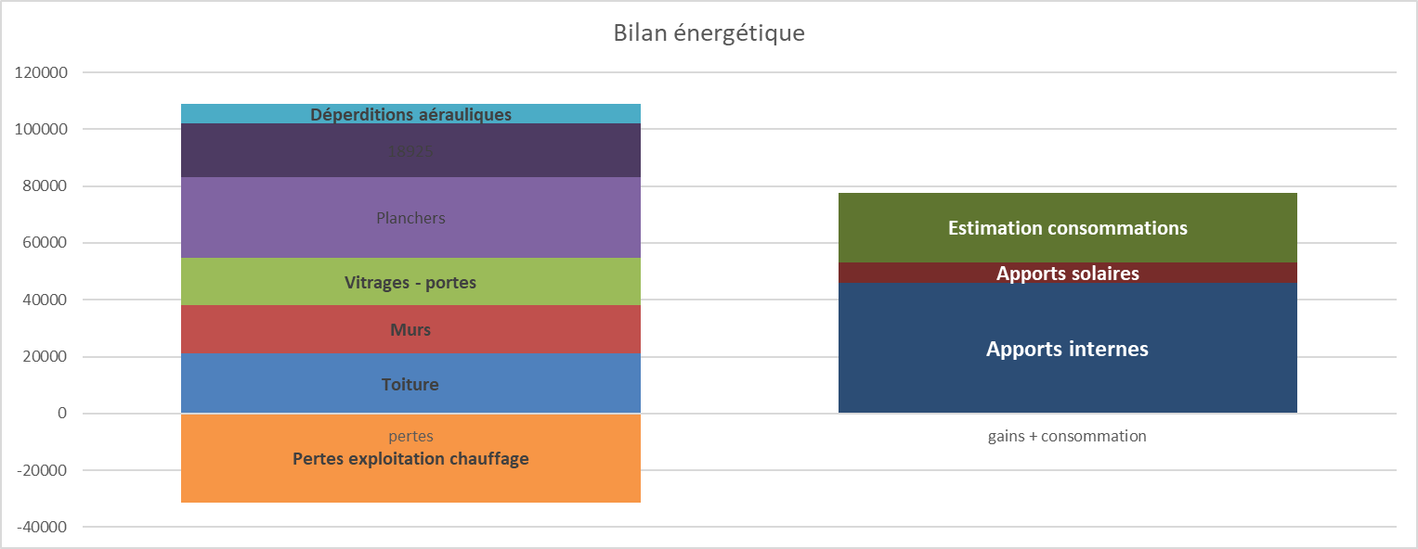

Les pertes d'exploitation de chauffage peuvent être négatives lorsque la production de chaleur est assurée par une pompe à chaleur. En effet, la consommation électrique des pompes à chaleur est inférieure à la chaleur délivrée. De ce fait, les pertes d'exploitation sont négatives (il y a davantage de chaleur fournie que d'énergie consommée).

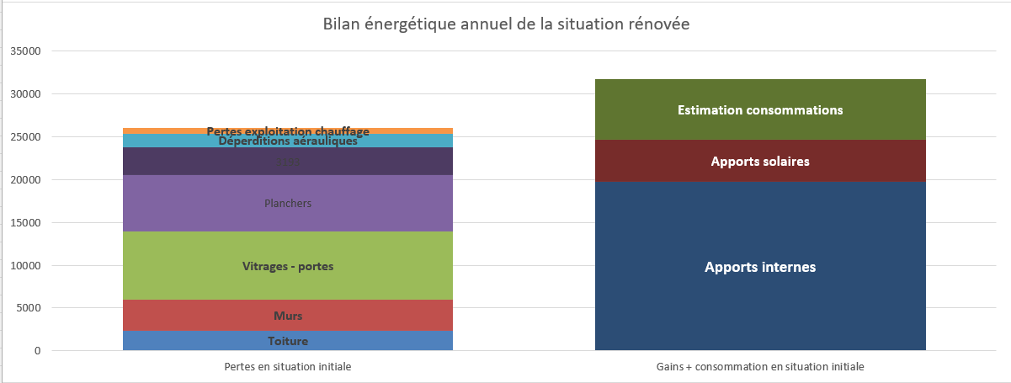

En situation rénovée, si la colonne "Gains + consommation en situation initiale" est plus élevée que la colonne "Pertes en situation initiale", cela signifie que certains mois de la saison de chauffe (a priori plutôt avril, mai, septembre et octobre) présentent des apports de chaleur supérieurs aux déperditions calculées. La température intérieure réelle sera donc supérieure à celle utilisée pour le calcul des déperditions.

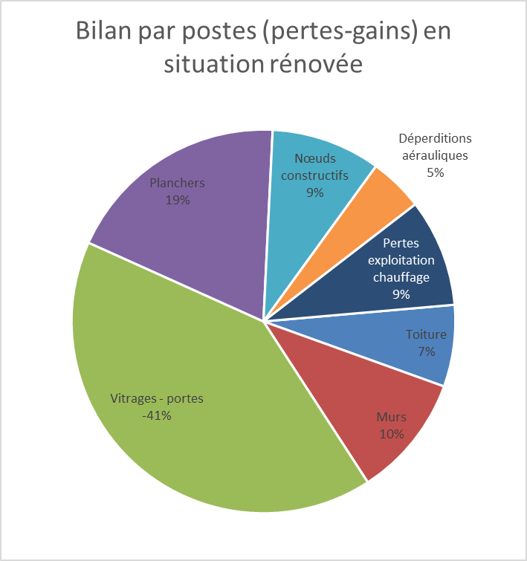

Si le bilan pour les vitrages et portes est négatif, ceci signifie que ces surfaces présentent davantage d'apports (solaires) que de déperditions. Dans ce cas, le graphique en forme de "tarte" n'est pas exploitable; on préférera plutôt un graphique à barre, illustrant mieux le poste négatif.

Situation initiale
 |  | Situation initiale
 |  |  | - encodez les données relatives à votre situation dans les cases bleues.
 |  |  | - les résultats sont repris dans les cases jaunes.

 | 0° | Coordonnées du bâtiment
 |  | Rue et numéro | Rue de l'exercice 21
 |  | Code postal | 5000
 |  | Localité | Namur

 | 1° | Encodage des consommations de combustible réelles dédiées au chauffage et des consommations électriques

 |  | Electricité non verte achetée |  | kWh/an
 |  | Electricité verte achetée |  | kWh/an
 |  | Production électrique annuelle (PV, éolien) | - | kWh/an
 |  | Total électricité verte achetée et produite | - | kWh/an
 |  | Coût unitaire électricité |  | € htva/kWh

 |  | Nature combustible
 |  | Consommation annuelle de combustible |  | kWh PCS
 |  | Consommation annuelle de combustible | - | kWh/an
 |  | Consommation de combustible dévolue à l'ECS | - | kWh/an | https://energieplus-lesite.be/wp-content/uploads/2015/06/ConsommationECS-1.zip
 |  | Consommation annuelle pour le chauffage | - | kWh PCI
 |  | Emissions de CO2 | - | kg de CO2
 |  | Coût unitaire combustible |  | € htva/kWh PCS
 |  | Coût unitaire combustible | - | €/kWh PCI

 |  | Consommation théorique (calculée) | #DIV/0! | kWh PCI
 |  | ratio théorique/réel | pas de consommation réelle encodée
 |  | Température moyenne intérieure recalculée sur base des consommations | #DIV/0! | °C | Il s'agit de la température moyenne intérieure des locaux calculée sur base de la consommation réelle.

 |  | Si vous ne connaissez pas les caractéristiques thermiques exactes de vos parois, vous pouvez accéder à une liste dans l'onglet "Parois types"

 | 2° | Caractéristiques de l'enveloppe
 |  |  |  |  |  |  |  |  |  |  |  |  | Apports solaires
 |  |  | Parois de la superficie de déperdition thermique | Uj [W/(m².K)] | Aj [m²] | Facteur solaire (g) | % ombrage (hiver) | Orientation | Uj . Aj [W/K] | S U j . Aj [W/K] |  | aj | S aj . Uj .Aj [W/K] | Facteur réduction rayonnement | Ensoleillement (kWh/m²) | Apports solaires (kWh/hiver)
 | 1. | Fenêtres | Fenêtre 1 |  |  |  |  |  | 0.0 | 0.0 | 0.0 | 1 | 0.0 | 0.57 | 0 | 0
 |  |  | Fenêtre 2 |  |  |  |  |  | 0.0 |  |  |  |  | 0.57 | 0 | 0
 |  |  | Fenêtre 3 |  |  |  |  |  | 0.0 |  |  |  |  | 0.57 | 0 | 0
 |  |  | Fenêtre 4 |  |  |  |  |  | 0.0 |  |  |  |  | 0.57 | 0 | 0
 |  |  | Fenêtre 5 |  |  |  |  |  | 0.0 |  |  |  |  | 0.57 | 0 | 0
 |  |  | Fenêtre 6 |  |  |  |  |  | 0.0 |  |  |  |  | 0.57 | 0 | 0
 |  |  | Fenêtre 7 |  |  |  |  |  | 0.0 |  |  |  |  | 0.57 | 0 | 0
 |  |  | Fenêtre 8 |  |  |  |  |  | 0.0 |  |  |  |  | 0.57 | 0 | 0
 |  |  | Fenêtre 9 |  |  |  |  |  | 0.0 |  |  |  |  | 0.57 | 0 | 0
 |  |  | Fenêtre 10 |  |  |  |  |  | 0.0 |  |  |  |  | 0.57 | 0 | 0
 | 2. | Portes (non vitrées) | Porte 1 |  |  |  |  |  | 0.0 | 0.0 | 0.0 | 1 | 0.0
 |  |  | Porte 2 |  |  |  |  |  | 0.0
 |  |  | Porte 3 |  |  |  |  |  | 0.0
 |  | Bilan des portes et fenêtres (somme ou moyenne) |  | #DIV/0! | 0.0 |  |  |  |  |  | 0.0 |  | 0.0
 | 3. | Murs extérieurs | mur ext 1 |  |  |  |  |  | 0.0 | 0.0 | 0.0 | 1 | 0.0
 |  |  | mur ext 2 |  |  |  |  |  | 0.0
 |  |  | mur ext 3 |  |  |  |  |  | 0.0
 |  |  | mur ext 4 |  |  |  |  |  | 0.0
 |  |  | mur ext 5 |  |  |  |  |  | 0.0
 |  |  | mur ext 6 |  |  |  |  |  | 0.0
 |  |  | mur ext 7 |  |  |  |  |  | 0.0
 |  |  | mur ext 8 |  |  |  |  |  | 0.0
 |  |  | mur ext 9 |  |  |  |  |  | 0.0
 |  |  | mur ext 10 |  |  |  |  |  | 0.0
 | 4. | Toitures et planchers de combles | Toit 1 |  |  |  |  |  | 0.0 | 0.0 | 0.0 | 1 | 0.0
 |  |  | Toit 2 |  |  |  |  |  | 0.0
 |  |  | Toit 3 |  |  |  |  |  | 0.0
 |  |  | Toit 4 |  |  |  |  |  | 0.0
 |  |  | Toit 5 |  |  |  |  |  | 0.0
 |  |  | Toit 6 |  |  |  |  |  | 0.0
 |  |  | Toit 7 |  |  |  |  |  | 0.0
 |  |  | Toit 8 |  |  |  |  |  | 0.0
 |  |  | Toit 9 |  |  |  |  |  | 0.0
 |  |  | Toit 10 |  |  |  |  |  | 0.0
 | 5. | Sols sur ambiance extérieure | Sol ext 1 |  |  |  |  |  | 0.0 | 0.0 | 0.0 | 1 | 0.0
 |  |  | Sol ext 2 |  |  |  |  |  | 0.0
 | 6. | Sols sur EANC | Sol eanc 1 |  |  |  |  |  | 0.0 | 0.0 | 0.0 | 1 | 0.0
 |  |  | Sol eanc 2 |  |  |  |  |  | 0.0
 | 7. | Sols sur caves | Sol sur caves 1 |  |  |  |  |  | 0.0 | 0.0 | 0.0 | 0.67 | 0.0
 |  |  | Sol sur caves 2 |  |  |  |  |  | 0.0
 | 8. | Sols sur terre-plein | Sol terre 1 |  |  | Attention, valeurs U à calculer via l'onglet U_sol ou l'outil disponible sur Energie+ |  |  | 0.0 | 0.0 | 0.0 | 1.00 | 0.0
 |  |  | Sol terre 2 |  |  | https://energieplus-lesite.be/wp-content/uploads/2015/06/U-planch-sol-fr.xlsx |  |  | 0.0
 | 9. | Murs contre terre ou cave | Mur terre 1 |  |  |  |  |  | 0.0 | 0.0 | 0.0 | 0.67 | 0.0
 |  |  | Mur terre 2 |  |  |  |  |  | 0.0
 | 10. | Murs contre EANC | Mur EANC 1 |  |  |  |  |  | 0.0 | 0.0 | 0.0 | 1 | 0.0
 |  |  | Mur EANC 2 |  |  |  |  |  | 0.0
 |  | Bilan des parois opaques (somme ou moyenne) |  | #DIV/0! | 0.0 |  |  |  |  |  | 0 |  | 0
 | 12. |  | TOTAUX (superficie de déperdition) | At = S Aj = | 0.0 |  |  |  |  |  | 0 | S aj . Uj .Aj = | 0

 |  | Volume protégé du bâtiment (V) |  | m³
 |  | Um hors nœuds constructifs | 0.0 | W/m².K
 |  | Compacité | 0.0 | m
 |  | Niveau K hors nœuds constructifs | 0.0
 |  | Les nœuds constructifs sont-ils conformes ? | Oui, tous
 |  | Supplément en points K | 3.0
 |  | Niveau d'isolation thermique globale (K) tenant compte des nœuds constructifs | 3.0
 |  | Um tenant compte des nœuds constructifs | 0.0 | W/m².K
 |  | Déperditions thermiques de la superficie de déperdition (tenant compte des nœuds constructifs) | 0 | W/K
 |  | Déperditions conductives | #DIV/0! | kWh
 |  | Déperditions des nœuds constructifs | #DIV/0! | kWh

 | 3° | Détermination des besoins de chauffage

 | 1. | Situation géographique
 |  | Commune | Namur
 |  | Température extérieure de base | -9 | °C
 |  | Degrés-Jours du lieu en base 15/15 | 2281
 |  | Température extérieure hivernale moyenne | 5.6 | °C
 |  | Durée de la saison de chauffe | 242 | jours

 | 2. | Inétanchéité à l'air
 |  |  |  |  | mauvais | faible | moyen | élevé
 |  | niveau d'étanchéité à l'air | 8 | m³/h,m² | 12 | 8 | 3 | 1
 |  | Estimation du volume d'air intérieur | 0 | m³
 |  | n50 | #DIV/0! | 1/h
 |  | Renouvellement d'air moyen par inétanchéité à l'air | #DIV/0! | 1/h
 |  | Renouvellement d'air (dimensionnement) par inétanchéité à l'air | #DIV/0! | 1/h
 |  | Déperditions par inétanchéité à l'air | #DIV/0! | kWh

 |  | ventilation hygiénique

 |  | Nombre maximum de personnes présentes dans le bâtiment | 60
 |  | Débit de conception (30m³/h,personne) | 1800 | m³/h
 |  | Si connu, débit calculé selon la NBN EN 13779 |  |  |  |  | m³/h
 |  | Nbre heures utilisation journalière si débit calculé par NBN EN 13779 |  |  |  |  | h

 |  | Détermination du débit moyen en occupation courante | Nbre de personnes présentes en même temps | Nbres d'heures occupation/jour

 |  | Occupation (nbre jours/semaine) |  | jours/semaine
 |  | Débit moyen | 0 | m³/h |  | 0 | m³/h

 |  | De quel type de ventilation s'agit-il? | Absence de système de ventilation
 |  | Rendement de récupération de chaleur | 0 | %

 |  | Déperditions par ventilation hygiénique | #DIV/0! | kWh |  | #DIV/0! | kWh
 |  | Consommation électrique des ventilateurs | 0 | kWh |  | 0 | kWh
 |  | Consommation électrique des ventilateurs | 0 | € |  | 0 | €

 |  | Renouvellement d'air
 |  |  |  |  | Faiblement ventilé | Normalement ventilé
 |  | Estimation qualité ventilation | 0.3 | 1/h | 0.3 | 1
 |  | Renouvellement (dimensionnement) | #DIV/0! | 1/h
 |  | Renouvellement moyen | #DIV/0! | 1/h
 |  | Déperditions aérauliques | #DIV/0! | kWh

 | 3. | Type de bâtiment |  |  | Valeurs moyennes indicatives
 |  |  |  |  | Home/Hôpital | Bureaux | Habitat | Ecole
 |  | Température intérieure moyenne des locaux en occupation | 21 | °C --> | 24 °C | 21°C | 20 °C | 20 °C
 |  | Réduction pour coupure de nuit et de WE | 3 | K --> | 0 K | 3 K | 2 K | 6 K (*)
 |  | Température moyenne intérieure | 18.00 | °C | (*) congés scolaires compris; si cours du soir, prendre 4,5 K
 |  | Température moyenne intérieure recalculée sur base des consommations : | #DIV/0! | °C

 | 4. | Apports internes
 |  | Affectation du bâtiment | Commerces et bureaux
 |  | Surface de plancher chauffé |  | m²
 |  | Apports des équipements et éclairage | 0 | kWh
 |  | Nbre moyen de personnes | 0.00 | personnes
 |  | Apports des personnes | 0 | kWh
 |  | Apports internes | 0 | kWh

 |  | Apports solaires
 |  | Apports par les vitrages | 0 | kWh/saison de chauffe

 | 5. | Bilan des puissances
 |  | Pertes par ventilation et inétanchéité à l'air | #DIV/0! | kW
 |  | Pertes par parois | 0 | kW
 |  | Puissance chaudière | #DIV/0! | kW | hors éventuel surdimensionnement pour la relance

 | 6. | Installation de chauffage

 |  | Rendement de combustion de la chaudière | Rendement de combustion entre 90 et 92%
 |  | Puissance cumulée des chaudières présentes |  | kW
 |  | Estimation du nombre d'heures théorique de fonctionnement à puissance nominale | #DIV/0! | heures
 |  | Estimation du surdimensionnement | #DIV/0! | #DIV/0!
 |  | Estimation du rendement saisonnier de production | #DIV/0!
 |  | Conduites de chauffage hors du volume chauffé | Correctement isolées
 |  | Rendement de distribution | 98%
 |  | Positionnement des radiateurs | Souvent devant des murs non isolés
 |  | Rendement d'émission | 95%
 |  | Régulation de l'installation | Performante
 |  | Rendement de régulation | 95%
 |  | Rendement global de l'installation de chauffage | #DIV/0!

 | 4° | Bilan énergétique (chauffage)

 |  | Les calculs ci-après sont réalisés sur base des caractéristiques du bâtiment encodées ci-avant (modèle théorique du bâtiment). Ce modèle théorique a cependant été recalibré sur base de la consommation réelle afin que les résultats soient plus proches de la réalité.

 |  |  | Deperditions (kWh/an) | Apports (kWh/an) | Bilan (kWh/an) | Pourcentage conso | Equivalent combustible (litres ou m³ ou kWhPCS/an) | Surfaces de déperdition
 |  | Toiture | #DIV/0! | #DIV/0! | #DIV/0! | #DIV/0! | #DIV/0! | 0
 |  | Murs | #DIV/0! | #DIV/0! | #DIV/0! | #DIV/0! | #DIV/0! | 0
 |  | Vitrages - portes | #DIV/0! | #DIV/0! | #DIV/0! | #DIV/0! | #DIV/0! | 0
 |  | Planchers | #DIV/0! | #DIV/0! | #DIV/0! | #DIV/0! | #DIV/0! | 0
Bilan par postes (pertes-gains)
Toiture | 0%
Murs | 0%
Vitrages - portes | 0%
Planchers | 0%
Déperditions aérauliques | 0%
Nœuds constructifs | 0%
Pertes exploitation chauffage | 0%
 |  | Déperditions aérauliques | #DIV/0! | #DIV/0! | #DIV/0! | #DIV/0! | #DIV/0!
 |  | Nœuds constructifs | #DIV/0! | #DIV/0! | #DIV/0! | #DIV/0! | #DIV/0!
 |  | total | #DIV/0! | #DIV/0! | #DIV/0! | #DIV/0! | #DIV/0! | 0

 |  | Apports
 |  | Apports internes | 0 | kWh/an
 |  | Apports solaires | 0 | kWh/an
 |  | total apports | 0 | kWh/an

 |  | Besoins nets en chauffage | #DIV/0! | kWh/an

 |  | Pertes exploitation chauffage | #DIV/0! | kWh/an |  | #DIV/0! | #DIV/0!

 |  | Estimation consommations | #DIV/0! | kWh/an |  | #DIV/0! | #DIV/0!

Bilan énergétique (chauffage)
 | Toiture | Murs | Vitrages - portes | Planchers | Déperditions aérauliques | Nœuds constructifs | Pertes exploitation chauffage | Apports internes | Apports solaires | Estimation consommations
pertes | 0 | 0 | 0 | 0 | 0 | 0 | 0
gains + consommation |  |  |  |  |  |  |  | 0 | 0 | 0

Comparaison des déperditions par l'enveloppe (kWh) avec les surfaces concernées (m²)

 | Toiture | Murs | Vitrages - portes | Planchers | Déperditions aérauliques | Nœuds constructifs | Pertes exploitation chauffage |  |  |  |  |  |  |  |  | Toiture | Murs | Vitrages - portes | Planchers
pertes | #DIV/0! | #DIV/0! | #DIV/0! | #DIV/0! | #DIV/0! | #DIV/0! | #DIV/0! |  |  |  |  |  |  |  | Déperditions | #DIV/0! | #DIV/0! | #DIV/0! | #DIV/0!
gains + consommation |  |  |  |  |  |  |  |  |  |  |  |  |  |  | Surfaces | 0 | 0 | 0 | 0
 |  |  |  | Apports internes | Apports solaires | Estimation consommations

 |  |  |  | 0 | 0 | #DIV/0!

 | 5° | Bilan CO2
 |  |  | Emissions CO2
 |  | Combustible | #DIV/0! | kg/an
 |  | Electricité non-verte achetée | 0 | kg/an
 |  | Total | #DIV/0! | kg/an

 |  |  | Compensation CO2
 |  | Electricité produite (PV, éolien) | 0 | kg/an

 |  |  | Combustible | Electricité non-verte achetée | Electricité produite (PV, éolien)
 |  | Emissions CO2 | #DIV/0! | 0
 |  | Compensation CO2 |  |  | 0

Bilan CO2
 | Combustible | Electricité non-verte achetée | Electricité produite (PV, éolien)
Emissions CO2 | 0 | 0
Compensation CO2 |  |  | 0

Situation rénovée
 |  | Situation rénovée
 |  |  | ces cases bleues sont des informations nouvelles à encoder, ou qui devraient être différentes de la situation initiale
 |  |  | - ces cases peuvent être modifiées mais par défaut, elles correspondent à la situation initiale
 |  |  | - les résultats sont repris dans les cases jaunes.

 |  | vecteur énergétique |  |  |  |  |  |  |  |  |  |  |  |  | Ces colonnes de résultats sont à exploiter après avoir complété l'ensemble de la feuille.
 |  | cout vecteur énergétique | 0.00 | € htva/kWh PCS
 |  | cout unitaire combustible | - | €/kWh PCI
 |  | Coût unitaire électricité | 0.00 | € htva/kWh

 | 2° | Caractéristiques de l'enveloppe

 |  |  |  |  |  |  |  |  |  |  | Apports solaires
 |  |  | Parois de la superficie de déperdition thermique | Cout unitaire [€/m²] | Investissement [€] | Uj reno [W/(m².K)] | Aj reno [m²] | Facteur solaire reno (g) | % ombrage reno (hiver) | Orientation reno | Facteur réduction rayonnement | Ensoleillement (kWh/m²) | Apports solaires (kWh/hiver) | Delat Uj [W/(m².K)] | Gain kWh énergie finale | Gain € | TRS
 | 1. | Fenêtres | Fenêtre 1 |  | 0 | - | - | - | - | - | 0.57 | 0 | 0 | 0.0 | - | - | -
 |  |  | Fenêtre 2 |  | 0 | - | - | - | - | - | 0.57 | 0 | 0 | 0.0 | - | - | -
 |  |  | Fenêtre 3 |  | 0 | - | - | - | - | - | 0.57 | 0 | 0 | 0.0 | - | - | -
 |  |  | Fenêtre 4 |  | 0 | - | - | - | - | - | 0.57 | 0 | 0 | 0.0 | - | - | -
 |  |  | Fenêtre 5 |  | 0 | - | - | - | - | - | 0.57 | 0 | 0 | 0.0 | - | - | -
 |  |  | Fenêtre 6 |  | 0 | - | - | - | - | - | 0.57 | 0 | 0 | 0.0 | - | - | -
 |  |  | Fenêtre 7 |  | 0 | - | - | - | - | - | 0.57 | 0 | 0 | 0.0 | - | - | -
 |  |  | Fenêtre 8 |  | 0 | - | - | - | - | - | 0.57 | 0 | 0 | 0.0 | - | - | -
 |  |  | Fenêtre 9 |  | 0 | - | - | - | - | - | 0.57 | 0 | 0 | 0.0 | - | - | -
 |  |  | Fenêtre 10 |  | 0 | - | - | - | - | - | 0.57 | 0 | 0 | 0.0 | - | - | -
 | 2. | Portes (non vitrées) | Porte 1 |  | 0 | - | - |  |  |  |  |  |  | 0.0 | - | - | -
 |  |  | Porte 2 |  | 0 | - | - |  |  |  |  |  |  | 0.0 | - | - | -
 |  |  | Porte 3 |  | 0 | - | - |  |  |  |  |  |  | 0.0 | - | - | -
 |  | Bilan des portes et fenêtres (somme ou moyenne) |  | #DIV/0! | 0 | #DIV/0! | 0.0 |  |  |  |  | 0.0 | 0.0 | 0.0 | 0 | 0.0 | -
 | 3. | Murs extérieurs | mur ext 1 |  | 0 | - | - |  |  |  |  |  |  | 0.0 | - | - | -
 |  |  | mur ext 2 |  | 0 | - | - |  |  |  |  |  |  | 0.0 | - | - | -
 |  |  | mur ext 3 |  | 0 | - | - |  |  |  |  |  |  | 0.0 | - | - | -
 |  |  | mur ext 4 |  | 0 | - | - |  |  |  |  |  |  | 0.0 | - | - | -
 |  |  | mur ext 5 |  | 0 | - | - |  |  |  |  |  |  | 0.0 | - | - | -
 |  |  | mur ext 6 |  | 0 | - | - |  |  |  |  |  |  | 0.0 | - | - | -
 |  |  | mur ext 7 |  | 0 | - | - |  |  |  |  |  |  | 0.0 | - | - | -
 |  |  | mur ext 8 |  | 0 | - | - |  |  |  |  |  |  | 0.0 | - | - | -
 |  |  | mur ext 9 |  | 0 | - | - |  |  |  |  |  |  | 0.0 | - | - | -
 |  |  | mur ext 10 |  | 0 | - | - |  |  |  |  |  |  | 0.0 | - | - | -
 | 4. | Toitures et planchers de combles | Toit 1 |  | 0 | - | - |  |  |  |  |  |  | 0.0 | - | - | -
 |  |  | Toit 2 |  | 0 | - | - |  |  |  |  |  |  | 0.0 | - | - | -
 |  |  | Toit 3 |  | 0 | - | - |  |  |  |  |  |  | 0.0 | - | - | -
 |  |  | Toit 4 |  | 0 | - | - |  |  |  |  |  |  | 0.0 | - | - | -
 |  |  | Toit 5 |  | 0 | - | - |  |  |  |  |  |  | 0.0 | - | - | -
 |  |  | Toit 6 |  | 0 | - | - |  |  |  |  |  |  | 0.0 | - | - | -
 |  |  | Toit 7 |  | 0 | - | - |  |  |  |  |  |  | 0.0 | - | - | -
 |  |  | Toit 8 |  | 0 | - | - |  |  |  |  |  |  | 0.0 | - | - | -
 |  |  | Toit 9 |  | 0 | - | - |  |  |  |  |  |  | 0.0 | - | - | -
 |  |  | Toit 10 |  | 0 | - | - |  |  |  |  |  |  | 0.0 | - | - | -
 | 5. | Sols sur ambiance extérieure | Sol ext 1 |  | 0 | - | - |  |  |  |  |  |  | 0.0 | - | - | -
 |  |  | Sol ext 2 |  | 0 | - | - |  |  |  |  |  |  | 0.0 | - | - | -
 | 6. | Sols sur EANC | Sol eanc 1 |  | 0 | - | - |  |  |  |  |  |  | 0.0 | - | - | -
 |  |  | Sol eanc 2 |  | 0 | - | - |  |  |  |  |  |  | 0.0 | - | - | -
 | 7. | Sols sur caves | Sol sur caves 1 |  | 0 | - | - |  |  |  |  |  |  | 0.0 | - | - | -
 |  |  | Sol sur caves 2 |  | 0 | - | - |  |  |  |  |  |  | 0.0 | - | - | -
 | 8. | Sols sur terre-plein | Sol terre 1 |  | 0 | - | - | Attention, valeurs U à calculer via l'onglet U_sol ou l'outil disponible sur Energie+ |  |  |  |  |  | 0.0 | - | - | -
 |  |  | Sol terre 2 |  | 0 | - | - | https://energieplus-lesite.be/wp-content/uploads/2015/06/U-planch-sol-fr.xlsx |  |  |  |  |  | 0.0 | - | - | -
 | 9. | Murs contre terre ou cave | Mur terre 1 |  | 0 | - | - |  |  |  |  |  |  | 0.0 | - | - | -
 |  |  | Mur terre 2 |  | 0 | - | - |  |  |  |  |  |  | 0.0 | - | - | -
 | 10. | Murs contre EANC | Mur EANC 1 |  | 0 | - | - |  |  |  |  |  |  | 0.0 | - | - | -
 |  |  | Mur EANC 2 |  | 0 | - | - |  |  |  |  |  |  | 0.0 | - | - | -
 |  | Bilan des parois opaques (somme ou moyenne) |  | #DIV/0! | 0 | #DIV/0! | 0 |  |  |  |  | 0.0 | 0.0 | 0.0 | 0 | 0.0 | -
 | 12. | Bilan Total |  | #DIV/0! | 0 | #DIV/0! | 0 |  |  |  |  |  |  |  | 0 | 0.0 | #DIV/0!

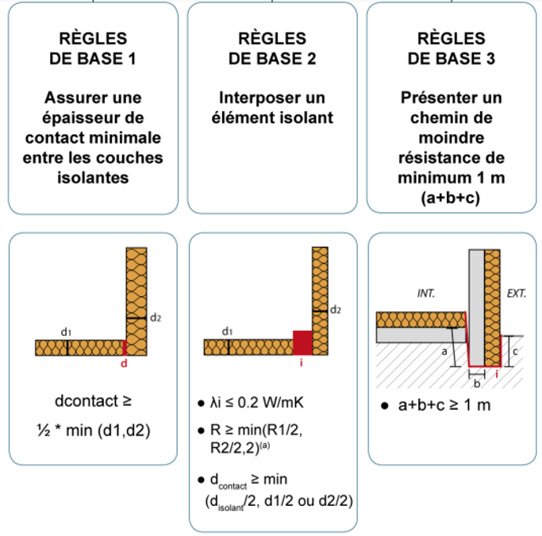
 |  | Estimation de la qualité des jonctions entre les isolants
 |  | Est-ce que les isolants des types de parois suivantes sont-ils jointifs (nœuds peb-conformes) ? Pour qu'un nœud soit PEB conforme, il doit répondre à l'une des trois règle de base illustrée ci-contre.
 |  | Une jonction entre une paroi isolée et une paroi non isolée peut être considérée comme une jonction continue (il n'y a pas de pénalité sur les points K). Une jonction partiellement continue signifie que les nœuds constructifs entre ces parois ne sont pas tous conformes ou pas partout conformes. "Non continue" s'utilise si, entre parois isolées, aucune des jonctions n'est PEB-conforme.
 |  | Entre les différentes façades extérieures | Jonctions continues
 |  | Entre les façades et les toits | Jonctions continues
 |  | Entre les façades et les fenêtres | Jonctions continues
 |  | Entre les façades et les planchers inférieurs | Jonctions non continues
 |  | Avec les parois des espaces non chauffés | Jonctions non continues
 |  | Supplément points K | 4

 |  | Volume protégé du bâtiment (V) | 0 | m³
 |  | Um hors nœuds constructifs | 0.00 | W/m².K
 |  | Compacité | 0.0 | m
 |  | Niveau K hors nœuds constructifs | 0.0
 |  | Niveau d'isolation thermique globale (K) tenant compte des nœuds constructifs | 4.0
 |  | Um tenant compte des nœuds constructifs | 0.0 | W/m².K
 |  | Déperditions thermiques de la superficie de déperdition (tenant compte des nœuds constructifs) | 0 | W/K |  |  |  |  |  |  |  |  |  |  | Nœuds constructifs
 |  | Déperditions conductives | #DIV/0! | kWh |  |  |  |  |  |  |  |  |  |  | Gain kWh énergie finale | Gain € | TRS
 |  | Déperditions des nœuds constructifs | #DIV/0! | kWh |  |  |  |  |  |  |  |  |  |  | #DIV/0! | #DIV/0!

 |  | #DIV/0!

 | 3° | Détermination des besoins de chauffage

 | 1. | Situation géographique
 |  |  |  |  |  |  |  |  |  |  | TOTAL | Janvier | février | mars | avril | mai | juin | juillet | aout | septembre | octobre | novembre | décembre
 |  | Température extérieure de base | -9 | °C | Une température extérieure hivernale moyenne équivalente
 |  | Degrés-Jours du lieu en base 15/15 | 2281 |  | est alors déduite des degrés-jours du lieu. |  |  |  |  |  | 2,281 | 433 | 375 | 301 | 179 | 85 | 23 | 4 | 4 | 34 | 145 | 289 | 410
 |  | Température extérieure hivernale moyenne | 5.6 | °C | Ex à Bruxelles : 2087 D°J en base 15, tout se passe donc comme |  |  |  |  |  |  | 1 | 2 | 5 | 9 | 9 |  |  |  | 13 | 10 | 5 | 2
 |  | Durée de la saison de chauffe | 242 | jours | si l'hiver durait 242 jours à une température de 15 - 2087/242 = 6,4 °C |  |  |  |  |  | 242 | 31 | 28 | 31 | 30 | 15 | 0 | 0 | 0 | 15 | 31 | 30 | 31

 | 2. | Type de bâtiment |  |  | Valeurs moyennes indicatives
 |  |  |  |  | Home/Hôpital | Bureaux | Habitat | Ecole
 |  | Température intérieure moyenne des locaux | 21 | °C --> | 24 °C | 21°C | 20 °C | 20 °C | (*) congés scolaires compris; si cours du soir, prendre 4,5 K
 |  | Réduction pour coupure de nuit et de WE | 3 | K --> | 0 K | 3 K | 2 K | 6 K (*) | (source : données UREBA)
 |  | Température moyenne intérieure | 18 | °C
 |  | Température moyenne intérieure utilisée pour le calcul (idem situation initiale) | #DIV/0! | °C
 |  | L'outil prend en compte par défaut que la température intérieure moyenne en situation rénovée est identique à la situation initiale. Ceci implique que l'occupant ne va pas changer son comportement. En pratique cependant, il est fort probable que l'isolation et l'amélioration de l'étanchéité à l'air incitent et induisent une augmentation de la température intérieure (effet rebond). L'hypothèse prise ici est donc peu réaliste mais permet de comparer la situation initiale et la situation rénovée "toutes choses étant égales par ailleurs". Pour une simulation plus proche de la réalité future, vous pouvez remplacer la cellule "Temp_SR" (température moyenne intérieure utilisée pour le calcul des déperditions) par une température plus proche de la future température moyenne intérieure.

 | 3. | Inétanchéité à l'air
 |  | investissement amélioration étanchéité |  | € | mauvais | faible | moyen | élevé |  |  |  |  |  |  | Gain kWh énergie finale | Gain € | TRS
 |  | niveau d'étanchéité à l'air | 8 | m³/h,m² | 12 | 8 | 3 | 1 |  |  |  |  |  |  | #DIV/0! | #DIV/0! | #DIV/0!
 |  | Volume d'air intérieur | 0 | m³
 |  | n50 | #DIV/0! | 1/h
 |  | Renouvellement d'air moyen par inétanchéité à l'air | #DIV/0! | 1/h
 |  | Renouvellement d'air (dimensionnement) par inétanchéité à l'air | #DIV/0! | 1/h
 |  | Déperditions par étanchéité à l'air | #DIV/0! | kWh

 |  | ventilation hygiénique
 |  | investissement ventilation hygiénique |  | € |  |  |  |  |  |  |  |  |  |  | Gain kWh énergie finale | Gain € | TRS
 |  | Nombre maximum de personnes présentes | 60 |  |  |  |  |  |  |  |  |  |  | Bilan sur base de débits moyens estimés | #DIV/0! | #DIV/0! | #DIV/0!
 |  | Débit de conception | 1800 | m³/h |  |  |  |  |  |  |  |  |  | Bilan tenant compte des débits normatifs | #DIV/0! | #DIV/0! | #DIV/0!
 |  | Si connu, débit calculé selon la NBN EN 13779 |  |  |  | 0 | m³/h
 |  | Nbre heures utilisation journalières si débit calculé par NBN EN 13779 |  |  |  | 0 | h

 |  | Détermination du débit moyen | Nbre de personnes présentes en même temps | Nbres d'heures occupation/jour
 |  |  | 0 | 0
 |  |  | 0 | 0
 |  |  | 0 | 0
 |  |  | 0 | 0

 |  | Occupation (nbre jours/semaine) | 0 | jours/semaine
 |  | débit moyen | 0 | m³/h |  | 0 | m³/h

 |  | De quel type de ventilation s'agit-il? | Ventilation mécanique double flux |  | Vu la présence d'une ventilation double flux, le niveau d'étanchéité à l'air devrait être plus ambitieux (n50 ≤ 1 renouvellement /h)
 |  | Rendement de récupération de chaleur | 75 | %

 |  | Déperditions par ventilation hygiénique | #DIV/0! | kWh |  | #DIV/0! | kWh
 |  | Consommation électrique des ventilateurs | 0 | kWh |  | 0 | kWh
 |  | Consommation électrique des ventilateurs | 0 | € |  | 0 | €

 |  | Renouvellement d'air (inétanchéité à l'air ET ventilation hygiénique)
 |  |  |  |  | Faiblement ventilé | Normalement ventilé |  |  |  |  |  |  |  |  | Gain kWh énergie finale | Gain € | TRS
 |  | Estimation qualité ventilation | 0.3 | 1/h | 0.3 | 1 |  |  |  |  |  |  |  |  | #DIV/0! | #DIV/0! | #DIV/0!
 |  | Renouvellement (dimensionnement) | #DIV/0! | 1/h
 |  | Renouvellement moyen | #DIV/0! | 1/h
 |  | Déperditions aérauliques | #DIV/0! | kWh

 | 4. | Apports internes
 |  | Affectation du bâtiment | Commerces et bureaux
 |  | Surface de plancher chauffé | 0 | m²
 |  | Apports des équipements et éclairage | 0 | kWh
 |  | Nbre moyen de personnes | 0.00 | personnes
 |  | Apports des personnes | 0 | kWh
 |  | Apports internes | 0 | kWh

 |  | Apports solaires
 |  | Apports par les vitrages | 0 | kWh/saison de chauffe

 | 5. | Bilan des puissances
 |  | Pertes par ventilation et inétanchéité à l'air | #DIV/0! | kW
 |  | Pertes par parois | 0.0 | kW
 |  | Puissance chaudière | #DIV/0! | kW | hors éventuel surdimensionnement pour la relance

 | 6. | Installation de chauffage
 |  | Investisement amélioration chaufferie |  | € |  |  |  |  |  |  |  |  |  |  | Gain kWh énergie finale | Gain € | TRS
 |  | Rendement de combustion de la chaudière | Chaudière à condensation (t° eau de retour entre 45 et 55°C) |  |  |  |  |  |  |  |  |  |  |  | #DIV/0! | #DIV/0! | #DIV/0!
 |  | Estimation du rendement saisonnier de production | 99%
 |  | Conduites de chauffage hors du volume chauffé | Correctement isolées
 |  | Rendement de distribution | 98%
 |  | Positionnement des radiateurs | Devant des murs isolés ou des murs intérieurs
 |  | Rendement d'émission | 98%
 |  | Régulation de l'installation | Performante
 |  | Rendement de régulation | 95%
 |  | Rendement global de l'installation de chauffage | 90.33%

 | 4° | Bilan énergétique (chauffage) | Méthode annuelle |  |  |  |  |  |  |  | Méthode mensuelle

 |  |  | Deperditions (kWh/an) | Apports (kWh/an) | Pertes-apports (kWh/an) | Pourcentage conso | Bilan énergie finale (kWh) |  |  |  | TOTAL | Janvier | février | mars | avril | mai | juin | juillet | aout | septembre | octobre | novembre | décembre
 |  | Toiture | #DIV/0! | #DIV/0! | #DIV/0! | #DIV/0! | #DIV/0! |  |  |  | #DIV/0! | #DIV/0! | #DIV/0! | #DIV/0! | #DIV/0! | #DIV/0! | #DIV/0! | #DIV/0! | #DIV/0! | #DIV/0! | #DIV/0! | #DIV/0! | #DIV/0!
 |  | Murs | #DIV/0! | #DIV/0! | #DIV/0! | #DIV/0! | #DIV/0! |  |  |  | #DIV/0! | #DIV/0! | #DIV/0! | #DIV/0! | #DIV/0! | #DIV/0! | #DIV/0! | #DIV/0! | #DIV/0! | #DIV/0! | #DIV/0! | #DIV/0! | #DIV/0!
 |  | Vitrages - portes | #DIV/0! | #DIV/0! | #DIV/0! | #DIV/0! | #DIV/0! |  |  |  | #DIV/0! | #DIV/0! | #DIV/0! | #DIV/0! | #DIV/0! | #DIV/0! | #DIV/0! | #DIV/0! | #DIV/0! | #DIV/0! | #DIV/0! | #DIV/0! | #DIV/0!
 |  | Planchers | #DIV/0! | #DIV/0! | #DIV/0! | #DIV/0! | #DIV/0! |  |  |  | #DIV/0! | #DIV/0! | #DIV/0! | #DIV/0! | #DIV/0! | #DIV/0! | #DIV/0! | #DIV/0! | #DIV/0! | #DIV/0! | #DIV/0! | #DIV/0! | #DIV/0!
 |  | Nœuds constructifs | #DIV/0! | #DIV/0! | #DIV/0! | #DIV/0! | #DIV/0! |  |  |  | #DIV/0! | #DIV/0! | #DIV/0! | #DIV/0! | #DIV/0! | #DIV/0! | #DIV/0! | #DIV/0! | #DIV/0! | #DIV/0! | #DIV/0! | #DIV/0! | #DIV/0!
 |  | Déperditions aérauliques | #DIV/0! | #DIV/0! | #DIV/0! | #DIV/0! | #DIV/0! |  |  |  | #DIV/0! | #DIV/0! | #DIV/0! | #DIV/0! | #DIV/0! | #DIV/0! | #DIV/0! | #DIV/0! | #DIV/0! | #DIV/0! | #DIV/0! | #DIV/0! | #DIV/0!
 |  | TOTAL | #DIV/0! | #DIV/0! | #DIV/0! | #DIV/0! |  |  |  |  | #DIV/0! | #DIV/0! | #DIV/0! | #DIV/0! | #DIV/0! | #DIV/0! | #DIV/0! | #DIV/0! | #DIV/0! | #DIV/0! | #DIV/0! | #DIV/0! | #DIV/0!

 |  | Apports
 |  | Apports internes | 0 | kWh/an |  |  |  |  |  |  | 0 | 0 | 0 | 0 | 0 | 0 | 0 | 0 | 0 | 0 | 0 | 0 | 0
 |  | Apports solaires | 0 | kWh/an |  |  |  |  |  |  | 0 | 0 | 0 | 0 | 0 | 0 | 0 | 0 | 0 | 0 | 0 | 0 | 0
 |  | total apports | 0 | kWh/an |  |  |  |  |  |  | 0 | 0 | 0 | 0 | 0 | 0 | 0 | 0 | 0 | 0 | 0 | 0 | 0

 |  | Besoins nets en chauffage | #DIV/0! | kWh/an | #DIV/0! |  |  |  |  |  | 0 | #DIV/0! | #DIV/0! | #DIV/0! | #DIV/0! | #DIV/0! | #DIV/0! | #DIV/0! | #DIV/0! | #DIV/0! | #DIV/0! | #DIV/0! | #DIV/0!

 |  | Pertes exploitation chauffage | #DIV/0! | kWh/an | #DIV/0! | #DIV/0! | #DIV/0!

Bilan par postes en situation rénovée
Toiture | 0
Murs | 0
Vitrages - portes | 0
Planchers | 0
Nœuds constructifs | 0
Déperditions aérauliques | 0
Pertes exploitation chauffage | 0
 |  | Estimation consommations | #DIV/0! | kWh/an
 |  | Estimations émissions de CO2 | #DIV/0! | kg/an

 |  | Superficie équivalente de panneaux PV pour compenser les émissions résiduelles de l'installation de chauffage | #DIV/0! | m²
Bilan annuel par postes en situation rénovée
Répartition des pertes en situation rénovée
Toiture | 0
Murs | 0
Vitrages - portes | 0
Planchers | 0
Nœuds constructifs | 0
Déperditions aérauliques | 0
Pertes exploitation chauffage | 0
Bilan énergétique annuel de la situation rénovée
 | Toiture | Murs | Vitrages - portes | Planchers | Nœuds constructifs | Déperditions aérauliques | Pertes exploitation chauffage | Apports internes | Apports solaires | Estimation consommations
Pertes en situation rénovée | 0 | 0 | 0 | 0 | 0 | 0 | 0
Gains + consommation en situation rénovée |  |  |  |  |  |  |  | 0 | 0 | 0

 | Toiture | Murs | Vitrages - portes | Planchers | Nœuds constructifs | Déperditions aérauliques | Pertes exploitation chauffage | Apports internes | Apports solaires | Estimation consommations
Pertes en situation initiale | #DIV/0! | #DIV/0! | #DIV/0! | #DIV/0! | #DIV/0! | #DIV/0! | #DIV/0!
Gains + consommation en situation initiale |  |  |  |  |  |  |  | 0 | 0 | #DIV/0!
Pertes en situation rénovée | #DIV/0! | #DIV/0! | #DIV/0! | #DIV/0! | #DIV/0! | #DIV/0! | #DIV/0!
Gains + consommation en situation rénovée |  |  |  |  |  |  |  | 0 | 0 | #DIV/0!

Comparaison du bilan énergétique entre la situation initiale et la situation rénovée (kWh)
 | Toiture | Murs | Vitrages - portes | Planchers | Nœuds constructifs | Déperditions aérauliques | Pertes exploitation chauffage | Apports internes | Apports solaires | Estimation consommations
Pertes en situation initiale | 0 | 0 | 0 | 0 | 0 | 0 | 0
Gains + consommation en situation initiale |  |  |  |  |  |  |  | 0 | 0 | 0
Pertes en situation rénovée | 0 | 0 | 0 | 0 | 0 | 0 | 0
Gains + consommation en situation rénovée |  |  |  |  |  |  |  | 0 | 0 | 0

 | 5° | Synthèses des améliorations

 |  | Sommes des investissements | 0 | €
 |  | Gain énergétique | #DIV/0! | kWh
 |  | Gain financier | #DIV/0! | € |  |  |  |  |  | #DIV/0!
 |  | TRS hors subside | #DIV/0! | ans
 |  | Montant des subsides | 500,000 | €
 |  | TRS avec subside | #DIV/0! | ans

 | 6° | Bilan CO2
 |  | Attention, ce bilan est simplifié par rapport à la définition de neutralité carbone de la stratégie wallonne de rénovation.
 |  | Il considère le maintient des autres consommations électriques au niveau actuel et ne vérifie que la couverture des besoins par une production renouvelable (autoproduite ou achetée).
 |  | L'outil n'évalue donc pas la diminution des besoins par rapport à un bâtiment neuf équivalent.
Dans la SRLT, la neutralité carbone est définie comme
la compression des besoins (chauffage, ECS, refroidissement, ventilation et éclairage) au niveau d’un bâtiment neuf équivalent,
le maintien des autres consommations électriques au niveau actuel,
et la couverture de ces besoins par une production renouvelable, qu’elle soit autoproduite ou achetée.

Répartition des émissions de CO2 par postes
 |  | Estimations émissions de CO2
 |  | Combustible | #DIV/0! | kg/an
 |  | Consos électriques non-vertes | 0 | kg/an
 |  | Emissions totales | #DIV/0! | kg/an

 |  | Si je n'ai pas encore de contrat de fourniture d'électricité verte, puis-je changer celui-ci en électricité verte? | oui
 |  | Emissions CO2 à compenser | #DIV/0! | kg/an

 |  | Pour compenser ces émissions, il faudrait par exemple produire, en photovoltaïque : | #DIV/0! | kWh/an |  | ceci correspond à | #DIV/0! | m² de PV en plus de l'éventuelle production actuelle

 |  | Quelle surface de panneau PV puis-je raisonnablement installer? |  | m²
 |  | Production élec estimée | 0 | kWh/an
 |  | Emissions CO2 évitées grâce au PV | 0 | kg/an

 |  | Bilan émissions CO2 | #DIV/0! | kg/an | #DIV/0!

Bilan CO2 (fourniture d'électricité non verte)
 | Combustible | Consos électriques initiales | Passage à l'électricité verte | Production renouvelable
Sources émission CO2 en situation rénovée | 0 | 0
Compensation CO2 en situation rénovée |  |  | 0 | 0

 |  | Combustible | Consos électriques initiales | Passage à l'électricité verte | Production renouvelable
 | Sources émission CO2 en situation initiale | #DIV/0! | 0
 | Compensation CO2 en situation initiale |  |  |  | 0
 | Sources émission CO2 en situation rénovée | #DIV/0! | 0
 | Compensation CO2 en situation rénovée |  |  | 0 | 0

Comparaison bilan CO2 entre la situation initiale et la situation rénovée
 | Combustible | Consos électriques initiales | Passage à l'électricité verte | Production renouvelable
Sources émission CO2 en situation initiale | 0 | 0
Compensation CO2 en situation initiale |  |  |  | 0
Sources émission CO2 en situation rénovée | 0 | 0
Compensation CO2 en situation rénovée |  |  | 0 | 0

U_sol
 | Feuille de calcul pour le calcul détaillé du coefficient U afin de tenir compte des transmission thermiques des planchers directement en contact avec le sol |  |  |  |  |  | UCL, version septembre 2016

Introduction
 | Cette feuille de calcul offre la possibilité d'exécuter un calcul détaillé du coefficient U afin de tenir compte des pertes par transmission thermique pour les planchers en contact direct avec le sol. Ce calcul est décrit à l'annexe F.2.2 de l'arrêté ministériel déterminant les règles pour le calcul des pertes par transmission du 24 juillet 2008. Le calcul détaillé fournit souvent une valeur de coefficient U plus favorable que celle obtenue suivant la méthode simplifiée, cette dernière étant implémentée dans le logiciel EPB-Software. Globalement le coefficient U est obtenu en suivant quatre étapes simples

Limitations
 | La méthode de calcul détaillée, et donc également cette feuille de travail, est uniquement valable pour des planchers qui sont constitués d'une dalle de sol dont toute la surface est en contact avec le sol (supportée entièrement ou non par le sol) et qui se trouve au même niveau que le sol naturel ou proche de celui-ci. La dalle de sol peut être non isolée, isolée de manière régulière ou isolée sur toute la surface ou partiellement (par exemple isolation périphérique). Outre cela, on ne peut pas introduire l'isolation périphérique dans cette feuille de calcul lorsque son effet a déjà été pris en compte lors de la détermination du coefficient de transmission thermique linéaire du raccordement sol-mur extérieur-fondation (pour le calcul de pont thermique).

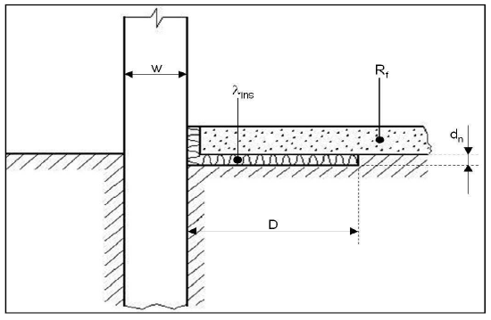

En pratique
 | - encodez les données concernant votre projet dans les cases bleues.
 | - les résultats sont repris dans les cases jaunes.

Question préalables
 | Une isolation périphérique horizontale est-elle présente ? |  |  | non
 | Une isolation périphérique verticale est-elle présente ? |  |  | oui
Schéma 1 : isolation périphérique horizontale
Caractéristiques géométriques et thermiques
 | Plancher
 |  | Surface totale en contact avec le sol : |  |  | m²
 |  | Périmètre exposé à lenvironnement extérieur : |  |  | m | https://energie.wallonie.be/fr/06-06-perimetre-expose.html?IDC_PEB=9491&IDD=113624&IDC=9093
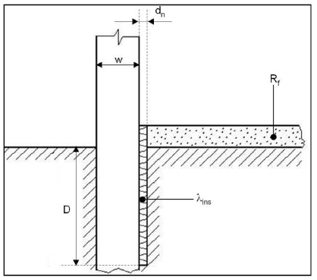
 | Mur extérieur
 |  | Épaisseur totale : |  | 0.3 | m
 | Isolation de bord
 |  | Largeur ou profondeur (D): |  | 1 | m
 |  | Épaisseur (d): |  |  | m
 |  | Conductibilité thermique (lambda) |  | 0.035 | W/mK

 |  | Couches constituant la dalle de sol sur terre-plein |  | R
 |  | Couche 1 : | Béton | 0.088 | m²K/W
 |  | Couche 2 : | Isolation | 1.538 | m²K/W
 |  | Couche 3 : | Chape | 0.046 | m²K/W
 |  | Couche 4 : | Carreaux de sol | 0.012 | m²K/W
 |  | Couche 5 : | xxx | 0 | m²K/W
Schéma 2 : isolation périphérique verticale
 |  | Couche 6 : | xxx | 0 | m²K/W
 |  | Couche 7 : | xxx | 0 | m²K/W
 |  | Couche 8 : | xxx | 0 | m²K/W
 |  | Couche 9 : | xxx | 0 | m²K/W
 |  | Couche 10 : | xxx | 0 | m²K/W

Résultats

 | Résistance thermique totale du plancher : |  |  | 1.684 | m²K/W
 | Coefficient U équivalent du plancher : |  |  | #DIV/0! | W/m²K

 | Lien vers l'annexe B1 - F2.2

Données
Apports solaires (source: xls de SNFA)
 | Ensoleillement façade, octobre à avril (kWh/m²) | 3 |  |  | Répartition mensuelle des apports solaires
nord | 153 |  |  |  | janvier | février | mars | avril | mai | juin | juillet | août |  | septembre | octobre | novembre | décembre
nord-est | 165 |  |  |  | 8.0% | 12.2% | 21.2% | 27.0% | 0.0% | 0.0% | 0.0% | 0.0% |  | 0.0% | 15.5% | 9.2% | 6.9%
est | 216
sud-est | 295
sud | 347
sud-ouest | 310
ouest | 227
nord-ouest | 165

facteurs réduction vitrage
salissures (source PHHP) | 0.95
rayonnement non perpendiculaire (source PHPP) | 0.85
70% surface vitrée (source : PEB lorsque Ug<Uf) | 0.7
facteur global | 0.56525

Apports internes (source : PEN2018)
 | W/pers | W/m² (équipement)
Hébergement | 100 | 2 |  |  |  |  | Hébergement
Commerces et bureaux | 100 | 3 |  |  |  |  | Commerces et bureaux
Soin santé | 100 | 4 |  |  |  |  | Soin santé |  |  |  |  |  |  |  |  |  |  | source AWAC https://awac.be/wp-content/uploads/2022/12/Fuel-Conversion-Factors_AwAC_2020.pdf en phase de fonctionnement
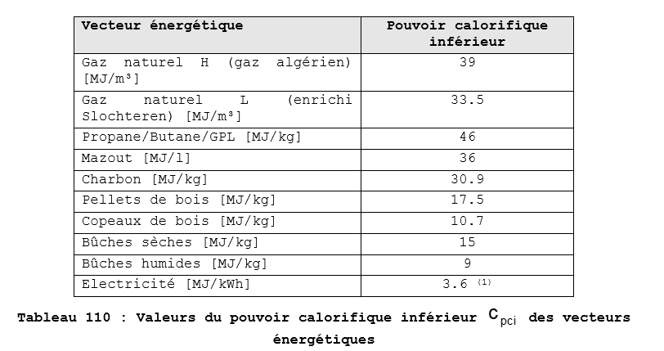
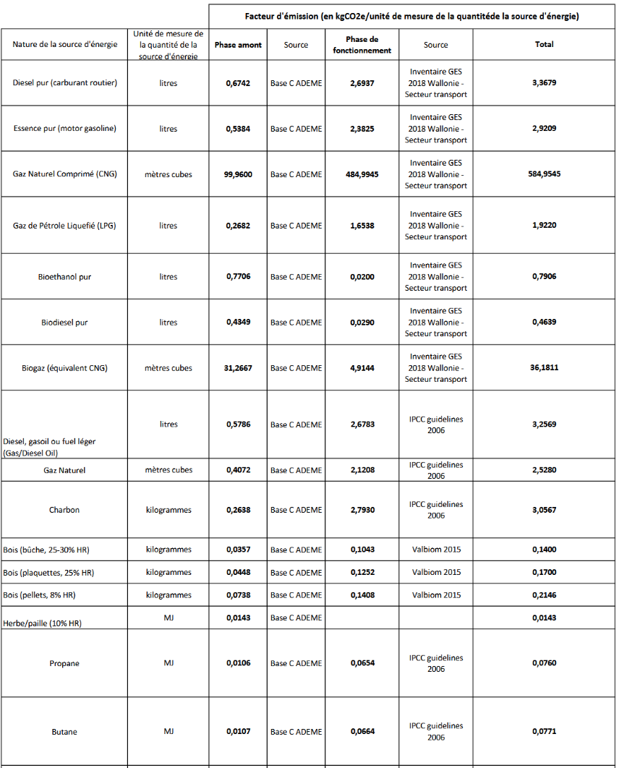
Ecoles | 100 | 1 |  |  |  |  | Ecoles
Sport | 300 | 1 |  |  |  |  | Sport

Hébergement | 100 | 2
Commerces et bureaux | 100 | 3
Soin santé | 100 | 4
Ecoles | 100 | 1
Sport | 300 | 1 |  |  |  |  |  |  |  |  |  |  | source AWAC https://awac.be/wp-content/uploads/2022/12/Fuel-Conversion-Factors_AwAC_2020.pdf en phase de fonctionnement
Combustible utilisé par la chaufferie |  |  |  |  | Unité |  | PCS MJ/m³ ou litre | PCI MJ/m³ ou litre ou kg | kWh pcs/m³ ou litre | kWh pci/kWhPCS ou litre ou kg | PCI/PCS | Conversion de €/unité en €/kWh | fCO2 [kg CO2/unité] | fCO2 [kg CO2/MJ] | fCO2 [kg CO2/kWh]
Gaz pauvre L - G25 (anciennement Bruxelles et brabant wallon) |  |  |  |  | kWh PCS | € htva/kWh PCS | 36.90 | 33.30 | 10.25 | 0.902 | 0.902 | 0.902 |  |  | 2.4133241379
Gaz riche H - G20 (Wallonie, récemment à Bruxelles et Brabant Wallon) |  |  |  |  | kWh PCS | € htva/kWh PCS | 42.90 | 37.70 | 11.92 | 0.879 | 0.879 | 0.902 |  |  | 2.4133241379
Fuel |  |  |  |  | litre | € htva/litre | 38.10 | 35.87 | 10.58 | 9.96 | 0.941 | 9.94 |  | 0.073 | 0.27036132486
Pellet |  |  |  |  | kg | € htva/kg |  | 16.20 |  | 4.50 |  | 4.50 | 0.1408 |  | 0.031288888889
Bois bûche |  |  |  |  | kg | € htva/kg |  | 12.00 |  | 3.33 |  | 3.33 | 0.1043 |  | 0.03129
Bois plaquettes |  |  |  |  | kg | € htva/tonne |  | 14.40 |  | 4.00 |  | 4000.00 | 0.1252 |  | 0.0313
Propane |  |  |  |  | litre | € htva/litre |  | 25.30 |  | 7.03 |  | 7.03 |  |  | 0.23544
Electricité |  |  |  |  | kWh | € htva/kWh | 3.60 | 3.60 | 1.00 | 1.00 | 1.00 | 1 |  | 0.047222222222 | 0.17
Electicité verte |  |  |  |  | kWh | € htva/kWh | 3.60 | 3.60 | 1.00 | 1.00 | 1.00 | 1 |  | 0 | 0
Cellule : | 2 | Gaz riche H - G20 (Wallonie, récemment à Bruxelles et Brabant Wallon) |  |  | kWh PCS | € htva/kWh PCS | 42.90 | 37.70 | 11.92 | 0.88 | 0.88 | 0.902 |  | 0.00 | 2.41
Cellule réno : | 2 | Gaz riche H - G20 (Wallonie, récemment à Bruxelles et Brabant Wallon) |  |  | kWh PCS | € htva/kWh PCS | 42.90 | 37.70 | 11.92 | 0.88 | 0.88 | 0.90 |  | 0.00 | 2.41

Unité combustible
-
-
m³ de gaz
kWh (PCS) de gaz
Cellule : | 2 | -
Cellule : | 1 | -
 |  |  |  |  |  |  |  |  |  |  |  |  |  |  |  |  | 10.833333333
 |  |  |  |  |  |  |  |  |  |  |  |  |  |  |  |  | 12.777777778
Nœuds constructifs |  | C <=1 | 1 < C < 4 | 4<= C |  |  |  |  |  |  |  |  |  |  |  |  | 10.472222222
Oui, tous | 3 | 0.03
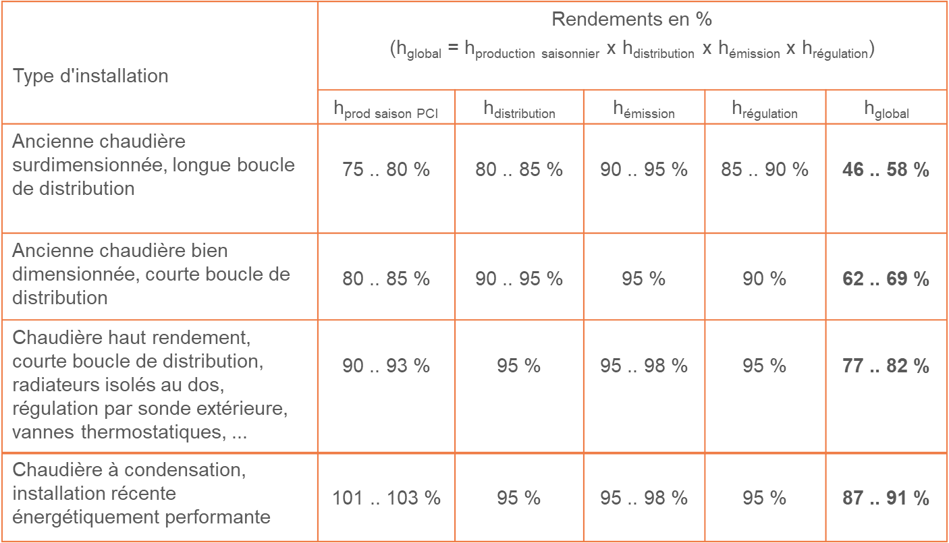
Non | 10

Chaudière | surdimensionné | dimensionnement ok
Rendement de combustion inférieur à 90% | 0.75 | 0.8
Rendement de combustion entre 90 et 92% | 0.85 | 0.88
Rendement de combustion supérieur à 92% mais pas à condensation | 0.89 | 0.91
Chaudière à condensation (t° eau de retour > 55°C) | 0.93 | 0.95
Chaudière à condensation (t° eau de retour entre 45 et 55°C) | 0.97 | 0.99
Chaudière à condensation (t° eau de retour < 45°C) | 1 | 1.02
PAC air-air | 2 | 2.5
PAC air-eau | 2.2 | 2.75
PAC sol-eau | 2.88 | 3.6
PAC eau-eau | 3.2 | 4
Chaudière bûches ou plaquettes, à foyer montant | 0.63 | 0.79
Chaudière bûches ou plaquettes, à foyer inversé | 0.68 | 0.85
Chaudière pellet | 0.71 | 0.89
Chaudière à autre biomasse | 0.7 | 0.87
Electricité directe | 0.8 | 1

Distribution
Pas isolée | 0.9
Isolée à l'ancienne | 0.95
Correctement isolées | 0.98
Pas de conduites hors volume chauffé | 1

Positionnement des radiateurs
Souvent devant les vitrages | 0.9
Souvent devant des murs non isolés | 0.95
Devant des murs isolés ou des murs intérieurs | 0.98

Régulation de l'installation de chauffage
Ancienne | 0.85
Moyenne | 0.9
Performante | 0.95

Nœuds constructifs
Jonctions continues | 10
Jonctions partiellement continues | 5
Jonctions non continues | 0
Cette jonction n'est pas présente | 10
 |  | pondération
Entre les différentes façades extérieures | 10 | 10
Entre les façades et les toits | 10 | 10
Entre les façades et les fenêtres | 10 | 10
Entre les façades et les planchers inférieurs | 0 | 5
Avec les parois des espaces non chauffés | 0 | 5
Indice de continuité de l'isolation | 6 | 7.5

Calcul suppK
Indice de continuité de l'isolation | SuppK
10 | 0
0 | 10

Absence de système de ventilation | 0
Extraction seule | 0.5
Ventilation mécanique double flux | 1

Passage contrat élec verte | oui
 | non

MESSAGES AVERTISSEMENT
Attention, la température intérieure, la réduction nocturne, les déperditions par renouvellement d'air et/ou les apports solaires ou internes sont probablement mal évalués. La consommation réelle du bâtiment est en effet sensiblement plus basse que la consommation calculée sur base des données introduites ci-avant. Un écart important s'explique parfois par le fait que certains espaces sont en pratique peu/pas chauffés.
Les fenêtres bénéficient davantage d'apports solaires que de pertes. Le bilan "pertes-gains" est donc négatif. Ce graphique en "tarte" ci-après est donc inutilisable et doit être remplacé par le graphique à barre ci-contre.

Parois types
retour
Attention, les valeurs reprises ci-dessous sont indicatives. Elles varient en fonction des
matériaux utilisés réellement dans la composition de chaque paroi.
Une liste plus complète et détaillée est disponible sur :
https://www.cstc.be/media/z1jfyult/catalogue_valeurs_u.pdf

Type de paroi | U (W/m²K) | Facteur solaire ou g
Le U des fenêtres peut être calculé via l'outil suivant : | https://energieplus-lesite.be/wp-content/uploads/2015/06/Calcul_U_fenetre.xls.zip
Fenétre avec simple vitrage | 6 | 0.87
Fenêtre avec double vitrage traditionnel | 3 | 0.77
Fenêtre avec double vitrage HR | 1.5 | 0.64
Fenêtre avec triple vitrage | 0.8 | 0.5

Porte en bois | 2.5
Porte en aluminium isolé | 1.5

Le U des parois opaques peut être calculé via l'outil suivant : | https://energieplus-lesite.be/wp-content/uploads/2015/06/tpcalcUparoibisV2-1.xlsx
Mur plein de 29 cm | 2.2
Mur plein de 39 cm | 1.8
Mur creux non isolé | 1.7
Mur creux isolé existant | 0.45
Mur plein bardé non isolé | 1.8
Mur plein bardé isolé existant | 0.5
Mur de pierre non isolé de 30 cm | 3.9
Mur de pierre non isolé de 40 cm | 3.5
Mur de pierre non isolé de 50 cm | 3.2
Mur de pierre non isolé de 60 cm | 2.9
Mur de béton cellulaire de 25 cm (collé) | 0.7
Mur de béton cellulaire de 30 cm (collé) | 0.6
Mur de béton cellulaire de 35 cm (collé) | 0.5
Mur aux normes PEB 2015 | 0.24
Mur "passif" | 0.15

Toiture plate en béton non isolée | 2.8
Toiture plate en béton isolée existante | 0.45
Toiture inclinée isolée (6 cm de laine) | 0.6
Toiture inclinée isolée (8 cm de laine) | 0.45
Toiture inclinée isolée (10 cm de laine) | 0.37
Toiture aux normes PEB 2015 | 0.24
Toiture "passive" | 0.1
Plancher en bois de combles inoccupés non isolé | 1.7
Plancher en bois de combles inoccupés isolé existant | 0.4
Plancher en béton de combles inoccupés non isolé | 2.6
Plancher en béton de combles inoccupés isolé existant | 0.4

Plancher sur cave en béton non isolé | 2
Plancher sur sol en béton non isolé | 3.2 | Attention, cette valeur est très conservative. Il est vivement recommandé de réaliser le calcul détaillé via l'onglet U_sol
Plancher sur cave en béton isolé existant | 0.7
Plancher sur sol en béton isolé existant | 0.9 | Attention, cette valeur est très conservative. Il est vivement recommandé de réaliser le calcul détaillé via l'onglet U_sol
Plancher sur cave aux normes PEB 2015 | 0.3
Plancher sur sol aux normes PEB 2015 | 0.3
Plancher "passif" | 0.15

 | Pour imprimer cette feuille sur votre
 | imprimante par défaut, cliquez ici :

Imprimer

